Simple Bug Report Template
Теория для повторения https://practicum.yandex.ru/blog/chto-takoe-bug-report-kak-ego-sostavit/
BUG ID |  |  |  | Обзор ошибки |  |  | Окружение |  |  | Детали |  |  | Отслеживание дефекта |  |  |  | Заметки
BUG ID | Заголовок | Кто нашел | Дата нахождения | Описание ошибки | URL | Скриншот | Платформа | Операционная система | Браузер | Шаги по воспроизведению | Ожидаемый результат | Фактический результат | Серьёзность | Приоритет | Ответственный | Статус | Заметки | Серьёзность | Приоритет | Статус
1 | Задержка скролла при выборе пунка на главной странице | Макеевский Н.В | 2023-05-05 | Если выбрать несколько пунктов меню, то перелистывание на каждый из них будет крайнем длительным | http://tour360-master/index.php |  | Браузер | Windows 10 | Chrome, ME, Opera, Firefox | 1. Перейти на главную страницу 2. Нажать на несколько пунков меню главной страницы | Быстрый скролл на последнйи выбраный пунк. | Очередь скроллов | Незначительный | Низкий |  | Открыто |  | Блокирующий | Критический | Открыто
2 | При выборе карточки тура загружается только главная страница | Макеевский Н.В | 2023-05-05 | При выборе карты тура загружается главная страница вместо | http://tour360-master/index.php# | 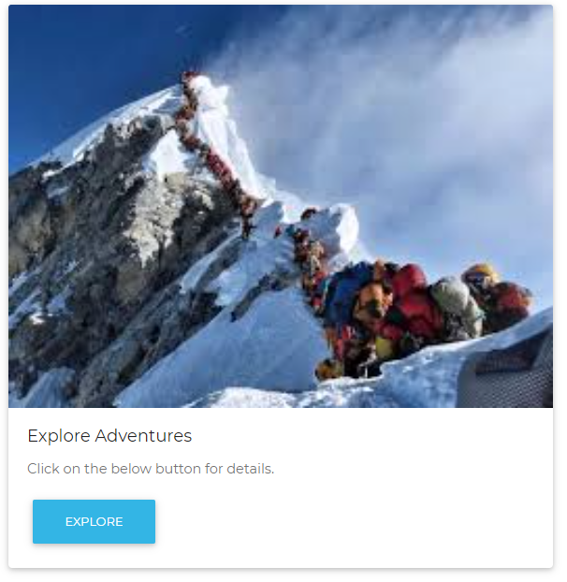 | Браузер | Windows 10 | Chrome, ME, Opera, Firefox | 1. Перейти на главную страницу 2. Выбрать карту туров. | Открытие страницы тура | Перезагрузка главной страницы | Критический | Высокий |  | Открыто |  | Критический | Высокий | Открыто
3 | Нерабочие иконки социальных сетей | Макеевский Н.В | 2023-05-05 | При нажатию на любую иконку соц-сетей ничего не происходит | http://tour360-master/index.php# |  | Браузер | Windows 10 | Chrome, ME, Opera, Firefox | 1. Перейти на глвуню страницу 2. Нажать на иконку социальной сети | Переход | Ничего не происходит | Значительный | Средний |  | Закрыто |  | Значительный | Средний | Закрыто
4 |  |  |  |  |  |  |  |  |  |  |  |  |  | Низкий |  |  |  | Незначительный | Низкий
5 |  |  |  |  |  |  |  |  |  |  |  |  |  |  |  |  |  | Тривиальный

CLICK HERE TO CREATE IN SMARTSHEET

